案例
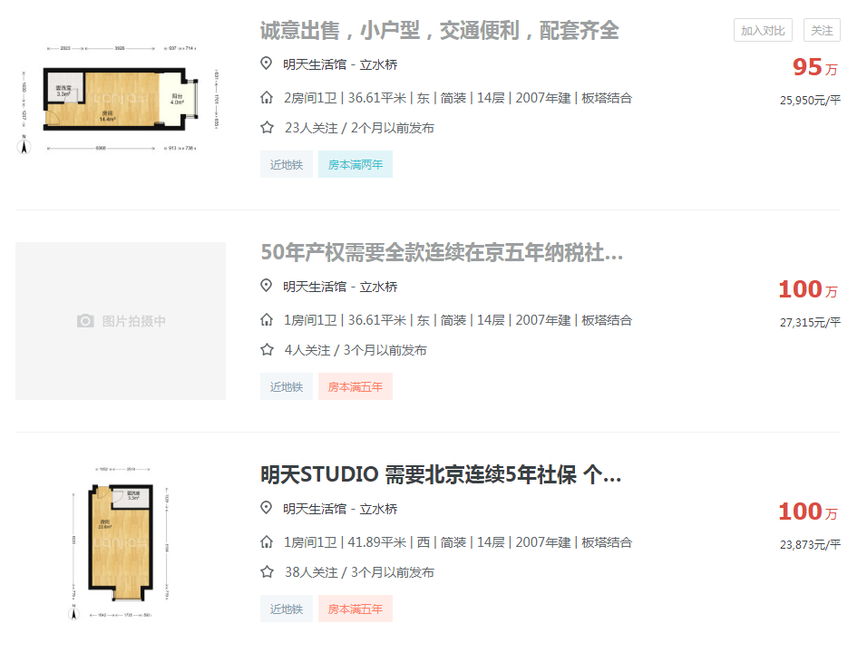
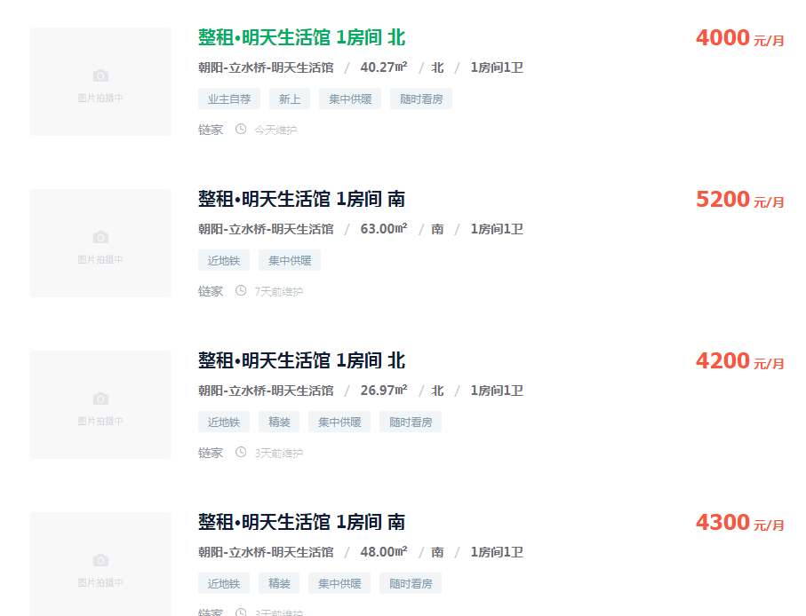

3.3109841901

2.7513227513

5.1909529106

2.9861111111

